履歴書
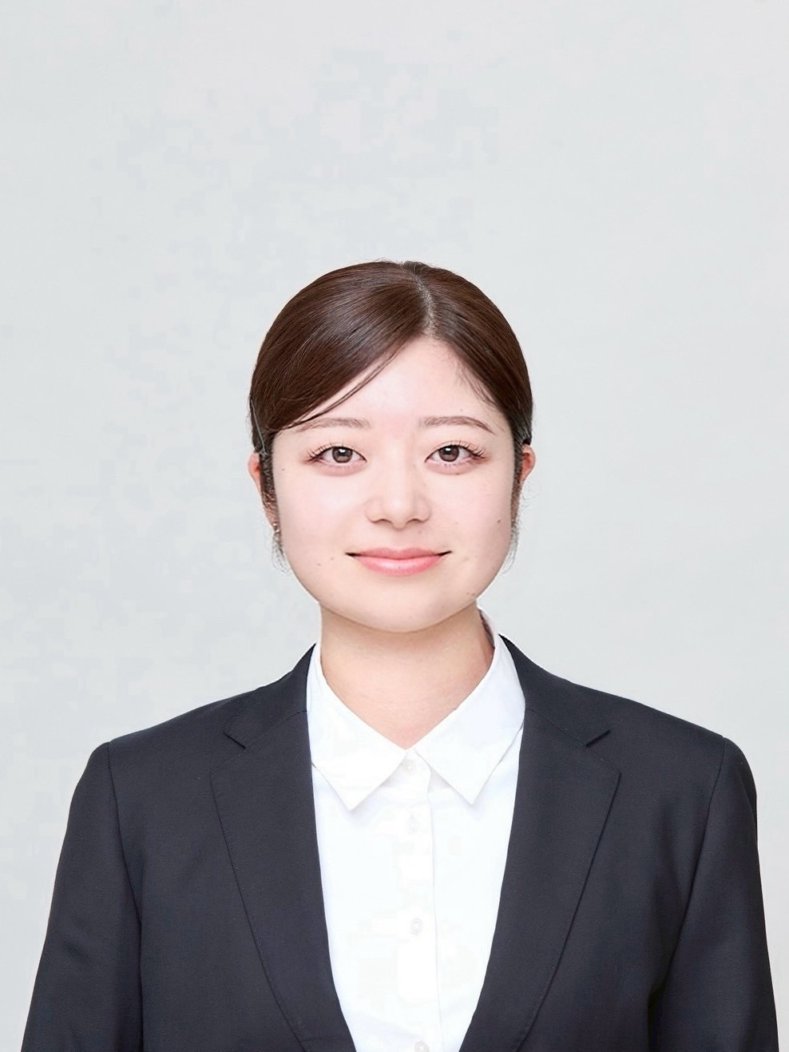
履 歴 書 |  |  | 2026-03-20 |  |  | 年 | 月 | 学 歴・職 歴

ふりがな |  | まつもと まほ
氏 名
松本 真歩

２０００年 ５月 １８日生（満２５歳） |  |  |  | ※性別 女

ふりがな | とうきょうとしぶやくよよぎ ぐらんどがーらよよぎさんぐうばし |  |  |  | 電話
現住所 〒151-0053 東京都渋谷区代々木４丁目６２－１８ グランドガーラ代々木参宮橋１０３号
 |  |  |  |  | 080-4697-5545

 |  |  |  |  |  | 年 | 月 | 免 許・資 格
ふりがな |  |  |  |  | メールアドレス
 |  |  |  |  |  | ２０２０ | １０ | 普通自動車第一種運転免許
連絡先 〒 |  |  | （現住所以外に連絡を希望する場合のみ記入） |  | matsumoto.fjh @gmail.com

 |  |  |  |  |  | ２０２４ | ２ | TOEIC700点

年 | 月 | 学 歴・職 歴

 |  | 学歴

２０１６ | ４ | 筑紫女学園高等学校 入学

２０１９ | ３ | 筑紫女学園高等学校 卒業

２０１９ | ４ | 関西学院大学 国際学部 入学 |  |  |  | 志望動機
 |  |  |  |  |  | 私は、以前から礼賛さんの前を通るたびに、いつも良い香りがしていて気になっていました。懐石料理のお店ということもあり、素敵だと感じる一方で、少し敷居が高い印象もありましたが、だからこそその空間でどのようなおもてなしが行われているのかに興味を持つようになりました。 私は接客が好きで、これまでさまざまな価値観を持った方とコミュニケーションを取ることにやりがいを感じてきました。アイルランドに留学していた際には、おまかせのみの江戸前寿司店でアルバイトをしており、言語や文化が異なる中でも、お客様一人ひとりに合わせた接客の大切さを学びました。 礼賛さんのように、古き良きを大切にするお店で、自分の接客力をさらに高めながら、お客様にとって心地よい時間を提供できる存在になりたいと考え、志望いたしました。
２０２５ | ３ | 関西学院大学 国際学部 卒業

 |  | 職歴

２０２５ | ４ | りのは綜合法律事務入社
 |  | 法律事務所における弁護士秘書業務および一般事務全般を担当
 |  |  |  |  |  | 本人希望記入欄（特に給料・職種・勤務時間・勤務地・その他についての希望などがあれば記入）
 |  | 現在に至る
 |  |  |  |  |  | 貴社規定に従います。

